Hoja1
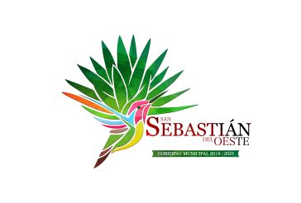
Municipio de San Sebastian del Oeste, Jalisco
Formato del ejercicio y destino de gasto federalizado y reintegros
Al Ejercicio 2020 Trimestre 4
Programa o Fondo | Destino de los Recursos | Ejercicio |  | Reintegro
 |  | DEVENGADO | PAGADO
FONDO DE INFRAESTRUCTURA SOCIAL MUNICIPAL | VARIAS OBRAS DE INFRAESTRUCTURA | $9,001,559.01 | $9,001,559.01 | $-
FONDO DE FORTALECIMIENTO | SEGURIDAD PUBLICA Y ALUMBRADO PUBLICO | $4,051,754.28 | $4,051,754.28 | $-

